Ark1
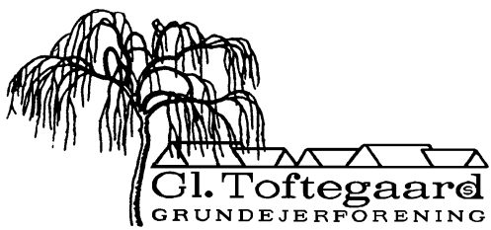

Forslag til Budget 2024 |  |  | Bilag til punkt 5

Indtægter: | Budget | Budget | Budget
Kontingenter 76 x 6.800 |  | 516,800
Konting uden YouSee 4 x 3.640 |  | 14,560

I alt: |  |  | 531,360

Udgifter:
Elektricitet, stier | 20,000
TV, afgift YouSee, 76 stk. | 240,200
Vejreparation
Henlæggelse til legeplads | 140,000 | 400,200

Fællesarealer:
- affaldsordning | -
- legeplads | 15,000
- gartner, m.v. | 60,000
- græs | 22,000
- glatførebekæmpelse | 75,000
- andelen | 2,500
- nyanskaffelser/uforudset | 10,000
- vandforbrug/afgift | 1,000 | 185,500

Øvrige udgifter:
- administration/møder | 15,000
- forsikringer, hjertestarter | 5,000
- fællesarrangementer | 3,000
- Nets, bankgebyrer, IT | 6,000
- renter | -
- pærer, el-reparationer | 4,000
- PL, abb. + rådgivning | 13,000 | 46,000 | 631,700
Resultat af ordinær drift, driftskontoen |  |  | -100,340

Henlæggelse til legeplads |  |  | 140,000
Kapitaltilvækst |  |  | 39,660

Bestyrelsen 29.01.2024

